Hoja1
PRUEBAS DE CAJA NEGRA

REQUERIMIENTO: | Inicio sesión
REQUERIMIENTO: | CP01
APLICATIVO WEB: | Imperial inventory
URL:

Valores de Prueba |  | Acciones | Vista | Resultado Esperado
Usuario |  | Sistema Muestra Formulario | 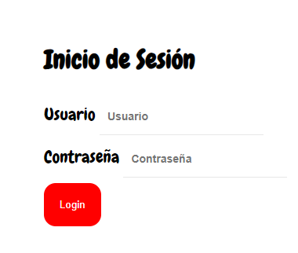 | 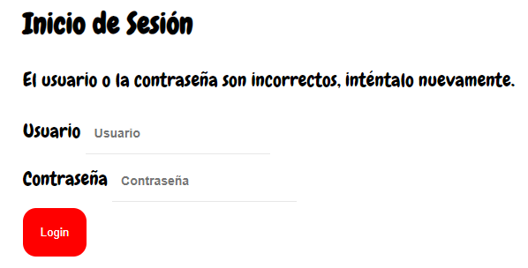 Si la información es correcta el login permite ingreso. Si usuario o contraseña son datos que no se encuentran registrados el sistema muestra mensaje de error y
Sebastian |  | Digitar datos ( doc, clave)
Constraseña |  | dar clic en boton Inicio de Sesión Sistema valida datos
147

REQUERIMIENTO: | Registrar usuarios
REQUERIMIENTO: | CP02
APLICATIVO WEB: | Imperial inventory
URL:

Valores de Prueba |  | Acciones | Vista | Resultado Esperado
ID Usuario |  | Sistema Muestra Formulario | 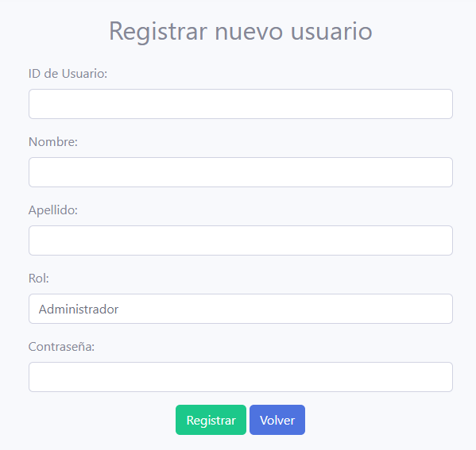 | Si la información es correcta el register permite la insercion. Si los datos no cumplen con requerimientos, son datos que no corresponden a el sistema muestra mensaje de error
1053328822 |  | Digitar datos ( Id usuario, Nombre, Apellido, Rol, Contraseña)
Nombres usuario |  | dar clic en boton Registrar Sistema valida datos
Sebastiann
Apellido usuario
Quiroga
Rol
1
Contraseña
*********

REQUERIMIENTO: | Modificar usuarios
 | CP03
APLICATIVO WEB: | imperial inventory
URL:

Valores de Prueba |  | Acciones | Vista | Resultado Esperado
Nombre Usuario |  | Sistema Muestra Formulario |  | Al iniciar sesion como administrador podremos hacer actulizaciones de datos de los usuarios que estan registrados ya sean como cajeros o almacenistas.
Sebastian |  | Digitar datos ( nombre usuario y apellido de usuario)
Apellido Usuario |  | dar clic en boton Actualizar Sistema valida datos
Quiroga

REQUERIMIENTO: | Registro proveedores
 | CP04
APLICATIVO WEB: | Imperial inventory
URL:

Valores de Prueba |  | Acciones | Vista | Resultado Esperado
Id del proveedor |  | Sistema Muestra Formulario | 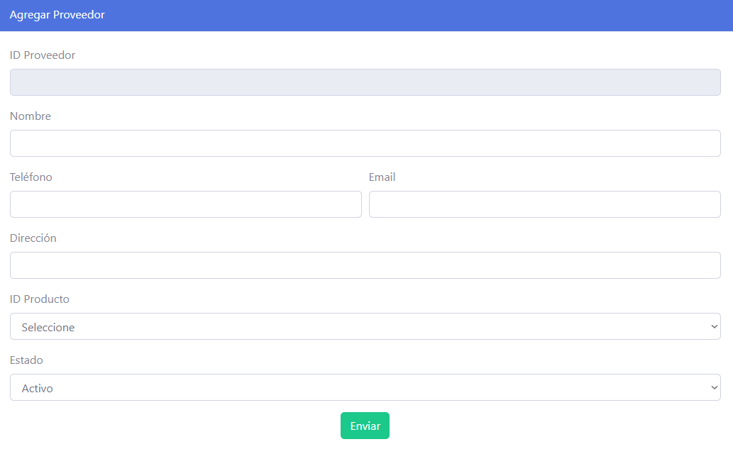 Sistema Muestra Formulario | Al iniciar sesión el administrador y almacenista podran agregar nuevos proveedores llenando el formulario para almacenar la informacion y los datos de los proveedores.
1 |  | Digitar datos ( Nombre, Telefono , Email, Contraseña), ingresar (imagen de perfil)
Nombre |  | dar clic en boton Actualizar Sistema valida datos
Manuela
Telefono
3154875698
Email
sami15@gmail.com
Dirección
Bogotá D.C
Id producto
Zucaritas

REQUERIMIENTO: | Crear categorías
 | CP05
APLICATIVO WEB: | Imperial inventory
URL:

Valores de Prueba |  | Acciones | Vista | Resultado Esperado
Codigo de categoria |  | Sistema Muestra Formulario | 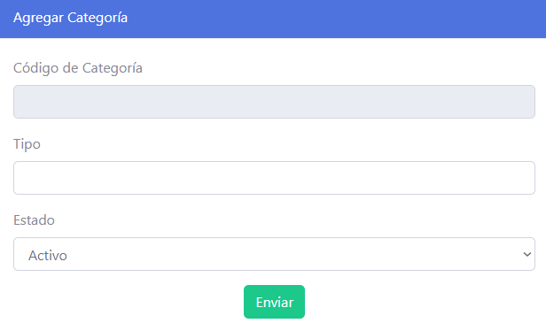 | El administrador y el almacenista podran llenar el formulario con solo los campos de tipo y estado para almacenar los productos dentro de estas categorias. Si la categoria ya existe no dejara duplicarla y saldra una alerta avisandonos de que ya existe dicha categoria.
1 |  | Digitar datos (Tipo, estado)
Tipo |  | dar clic en boton Actualizar Sistema valida datos
Limpieza
Estado
Activo

REQUERIMIENTO: | Modificar categorías
 | CP06
APLICATIVO WEB: | Imperial inventory
URL:

Valores de Prueba |  | Acciones | Vista | Resultado Esperado
Codigo de categoria |  | Sistema Muestra Formulario | 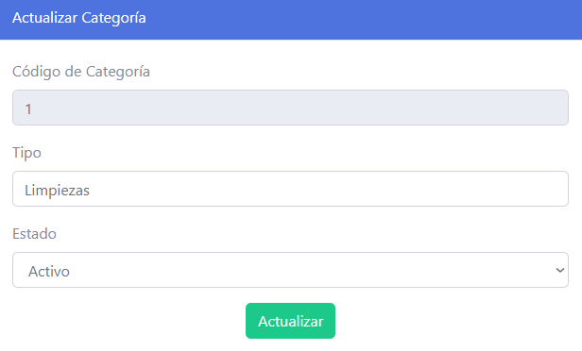 | 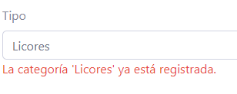 Si se actualiza correctamente te enviara a la pagina de listar categoria pero en caso de que dicha categoria ya exista(el nombre) aparecera un error y no te dejara.
1
Tipo |  | Digitar nuevo tipo de la categoria
Limpiezas
Estado |  | Se deplegara un lista donde tendras que elegir si dejaras dicha categoria activa o inactiva
Activo

REQUERIMIENTO: | Agregar productos
 | CP07
APLICATIVO WEB: | imperial inventory
URL:

Valores de Prueba |  | Acciones | Vista | Resultado Esperado
Nombre |  | Sistema Muestra Formulario | 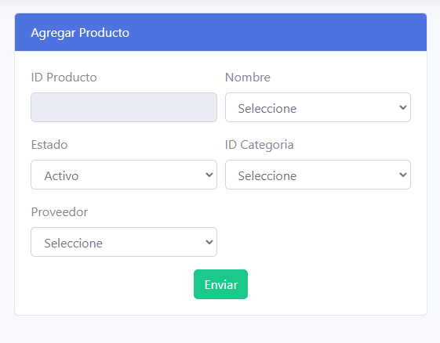 | 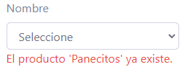 En agregar producto solo se puede agregar los pruductos que ya esten registrados en la entrada, en la sección de proveedores saldra una lista desplegale donde mostrara el nombre de los proveedores que ya estan agregados de manera previa
Maizena |  | Dijitar dator (Nombre, Estado, Id categoria, Proveedor)
ID producto |  | Dar click a "Enviar" Sistema valida los datos
7
Estado
Activo
Id categoria
13
Proveedor
2

REQUERIMIENTO: | Actualizar Producto
 | CP08
APLICATIVO WEB: | imperial inventory
URL:

Valores de Prueba |  | Acciones | Vista | Resultado Esperado
ID producto |  | Sistema Muestra Formulario | 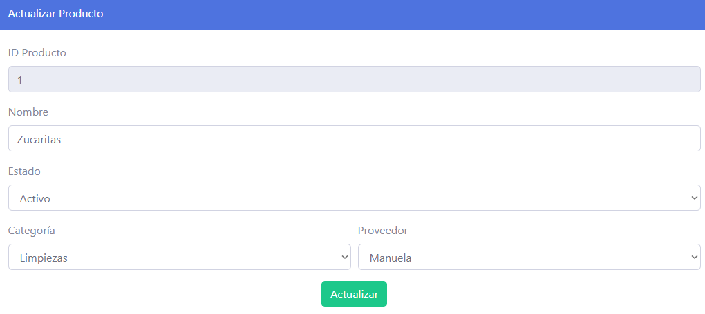 | Al enviar los datos actualizados el sistema los validara, hara las respectivas actulizaciones simpre y cuando cumplan con los parametros de los campos o que no haya ningun producto ya existente.
1 |  | Dijitar campos (Nombre, Estado, Categoria Proveedor)
Nombre |  | Dar click a "Actualizar" despues de ingresar los datos requeridos para que el sistema los valide y los actualice.
Zucaritas
Estado
Activo
Categoria
Paquetes
Proveedor
Manuela

REQUERIMIENTO: | Registrar entrada
 | CP09
APLICATIVO WEB: | Imperial inventory
URL:

Valores de Prueba |  | Acciones | Vista | Resultado Esperado
ID Entrada |  | Sistema muestra formulario | 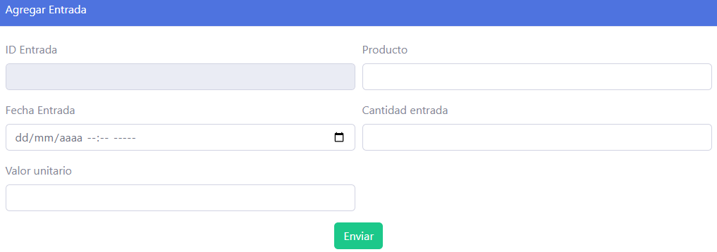 | Se registra la entrada de los productos por medio de este formulario y nos cargara lo que es el producto y los datos tomados de la entrada.
1 |  | Dijitar campos (Producto, Fecha Entrada, Cantidad entrada, Valor unitario)
Producto |  | Dar click en "Enviar" El sistema valida los datos
Zucaritas
Fecha de entrada
20/06/2024
Cantidad entrada
30 uni
Valor unitario
1500

REQUERIMIENTO: | Agregar pedido
 | CP010
APLICATIVO WEB: | inperial inventory
URL:

Valores de Prueba |  | Acciones | Vista | Resultado Esperado
ID pedido |  | Sistema muestra formulario | 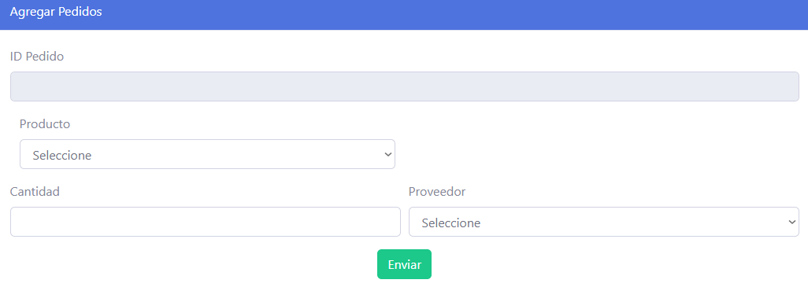 | Al generar dicho pedido se mostrara un mensaje informando que se genero satisfactoriamente y redireccionadote al listar de pedidos
11 |  | Dijitar campos (Producto, Cantidad, Proveedor)
Producto |  | Agregar pedido (ID pedido, Producto,cantidad,proveedor ) para que lo deje agregar el pedido
Pasta
Cantidad
1 libra
Proveedor
2 (Juan)

REQUERIMIENTO: | Registrar ventas
 | CP011
APLICATIVO WEB: | imperial inventory
URL:

Valores de Prueba |  | Acciones | Vista | Resultado Esperado
ID ventas |  | Sistema Muestra Formulario | 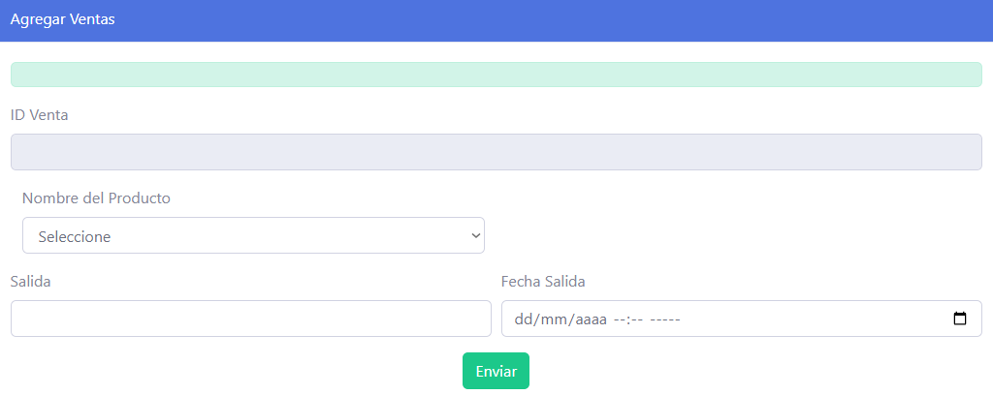 | Al ingresar los datos para realizar una venta si se genera de manera correcta aparecera un mensaje confirmando la salida de dicha venta, si no se realiza de manera correcta mostrara un mensaje de error informando las falencias cometidas
20 |  | Dijite campo (Nombre Producto, Salida, Fecha de salida)
Nombre Producto |  | Al enviar estos datos el sistema los valida y hace los respectivos cambios automatizados en el stock
Arroz
Salida
1 libra
Fecha de salida
22/06/2024

